Sheet1
北京探路者户外用品股份有限公司核价单
款式图 | 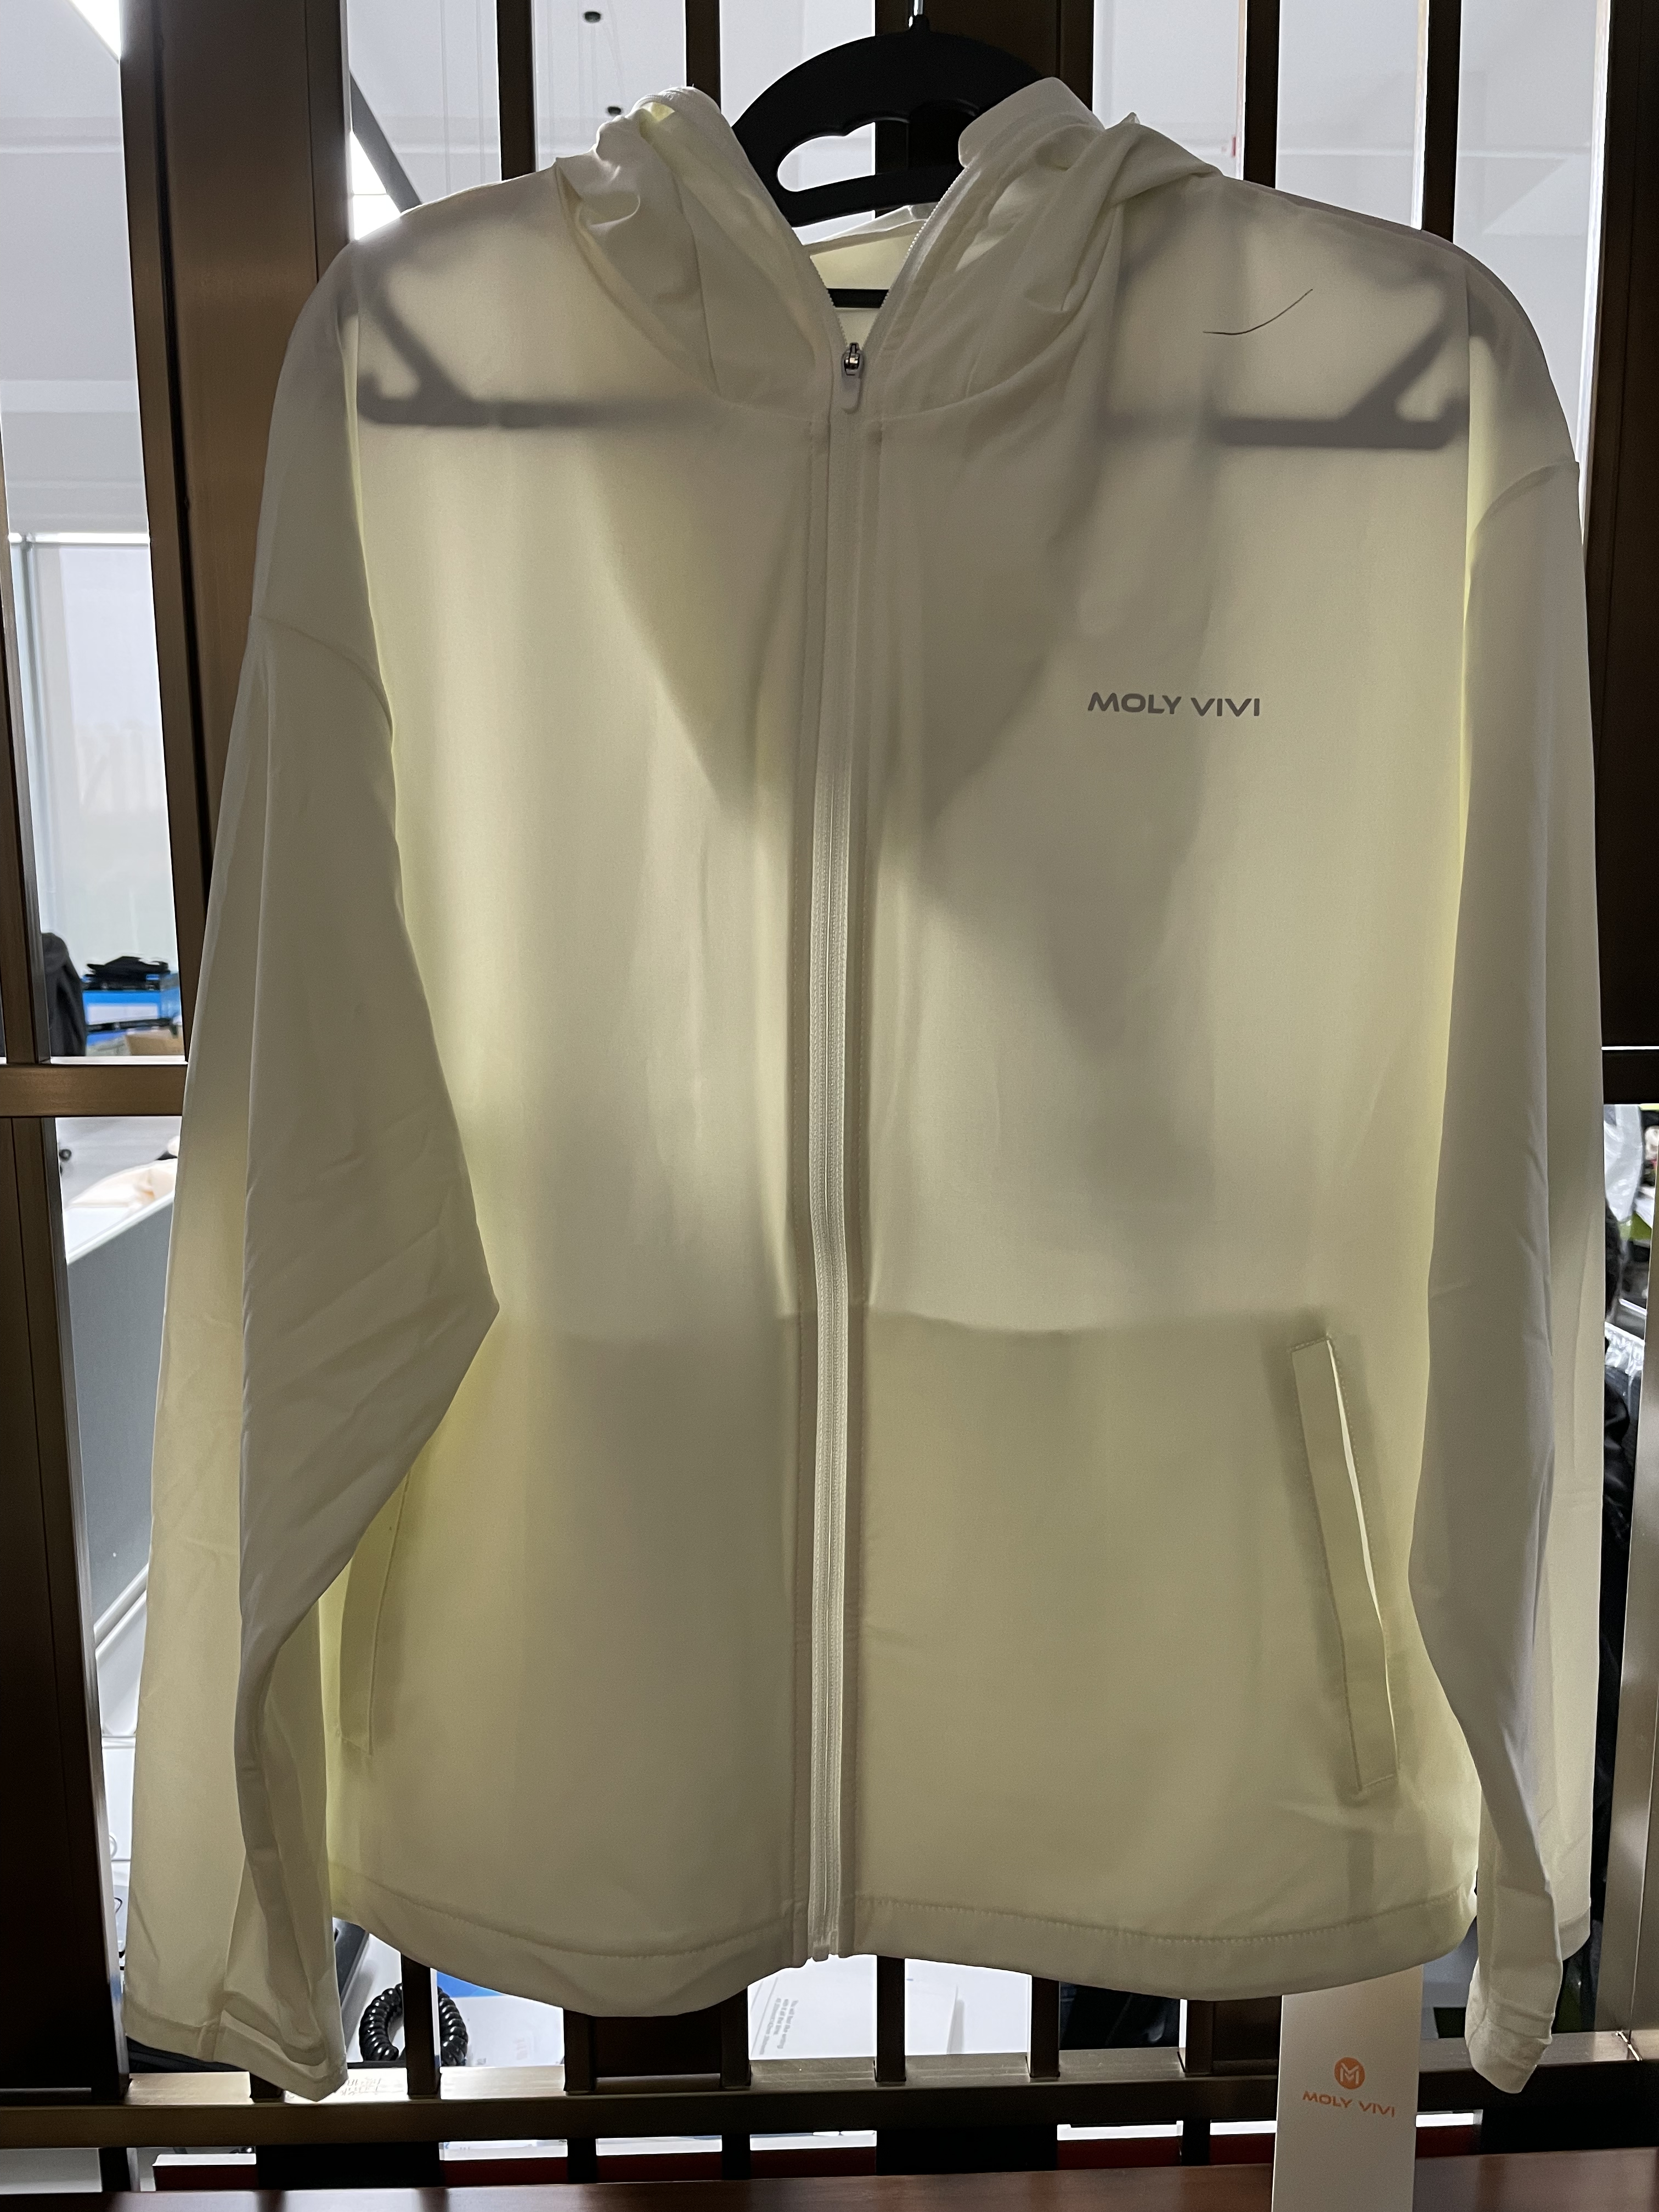 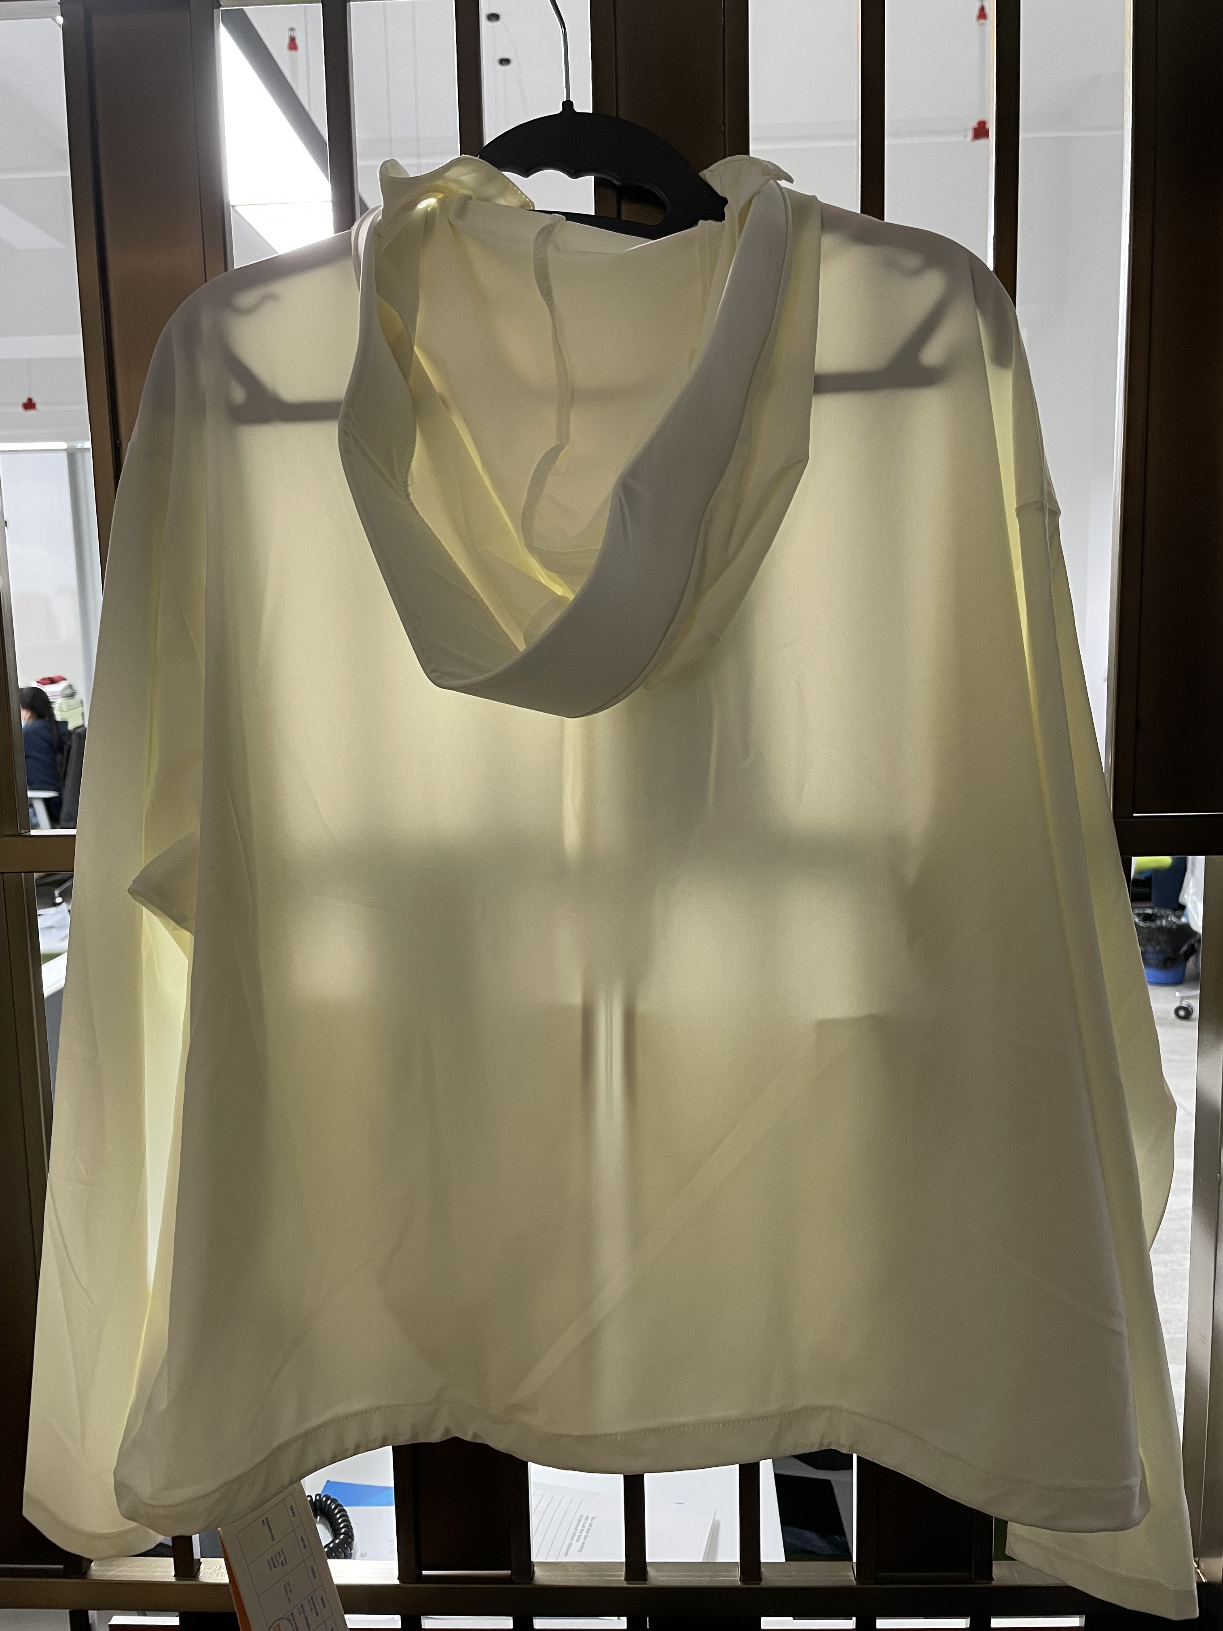 贴上正反面款式图、或者照片 |  |  |  |  | 款式名称： | XXX |  | 渠道： |  | 开发季： |  | 生产工厂：
 |  |  |  |  |  | 成衣编号： | XXX |  | 品牌： |  | 开发类型： |  | 生产数量：
 |  |  |  |  |  | 设计师： | XXX |  | 事业部： |  | 开发工厂： |  | 审核日期：
 |  |  |  |  |  | 开发员： | XXX |  | 系列： |  | 制单日期：
 | 物 料 信 息 |  |  |  |  |  |  |  | 采 购 信 息
序号 | 物料类型 | 物料名称 | 物料编号 | 成分 | 应用部位 | 规格1（面料可裁幅宽、辅料型号等） | 规格2（面料克重、辅料长度等） | 单位 | 单耗 | 损耗 | 单价 | 金额(元) | 费用占比 | 供应商
1 | 面料 | 经编布 |  | 75.8%锦纶24.2%氨纶 | 大身 | 157cm | 160gsm |  | 1.100 | 105% | 18.4000000 | ¥21.25 | 40.87%
2 | 面料 | 口袋布，包条布 |  |  | 口袋，包条 |  |  |  | 0.240 | 105% | 6.0000000 | ¥1.51 | 2.91%
3 | 辅料 | 线及商标 |  |  |  |  |  |  | 1.000 | 105% | 1.0000000 | ¥1.05 | 2.02%
4 | 衬 |  |  |  |  |  |  |  | 0.060 | 105% | 3.4000000 | ¥0.21 | 0.41%
5 | 拉链 |  |  |  | 前门襟 |  |  |  | 1.000 | 105% | 1.3000000 | ¥1.30 | 2.50%
6 | 调节扣 |  |  |  | 下摆 |  |  |  | 2.000 | 105% | 0.3800000 | ¥0.80 | 1.53%
7 | 调节松紧 |  |  |  | 下摆 |  |  |  | 1.400 | 105% | 0.3000000 | ¥0.44 | 0.85%
8 | 前片反光印花 |  |  |  | 前胸 |  |  |  | 1.000 | 105% | 0.2700000 | ¥0.28 | 0.55%
9 | 吊牌及包装 |  |  |  |  |  |  |  | 1.000 | 105% | 1.5000000 | ¥1.58 | 3.03%
10 | 帽沿 |  |  |  |  |  |  |  | 1.000 | 105% | 0.5000000 | ¥0.53 | 1.01%
11 | 厂供物料 |  |  |  |  |  |  |  | 1.000 | 105% | 1.0000000 | ¥1.05 | 2.02%
12 | OEM款式 | LOP价格(直接人工+税金+利润+运费) |  |  |  |  |  |  | 1.000 | 100% | 20.0000000 | ¥22.00 | 42.31%
13 | 最低起订量 |  |  |  |  |  |  |  |  |  |  | ¥52.00

 | 行数可自行添加；LOP按照5000-7999件的订单量计算。 运费参考：仓库地点天津、太仓各占一半. 物料类型一列可更改内容。

Sheet2
北京探路者户外用品股份有限公司核价单
款式图 | 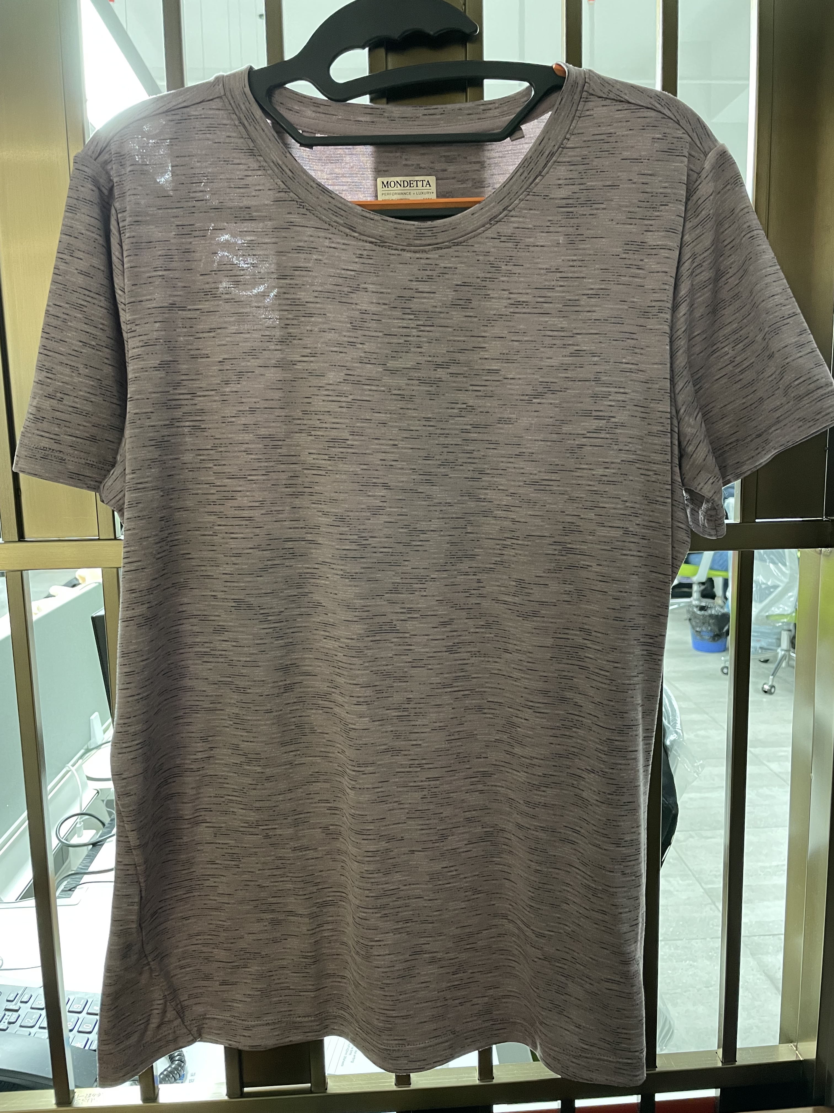 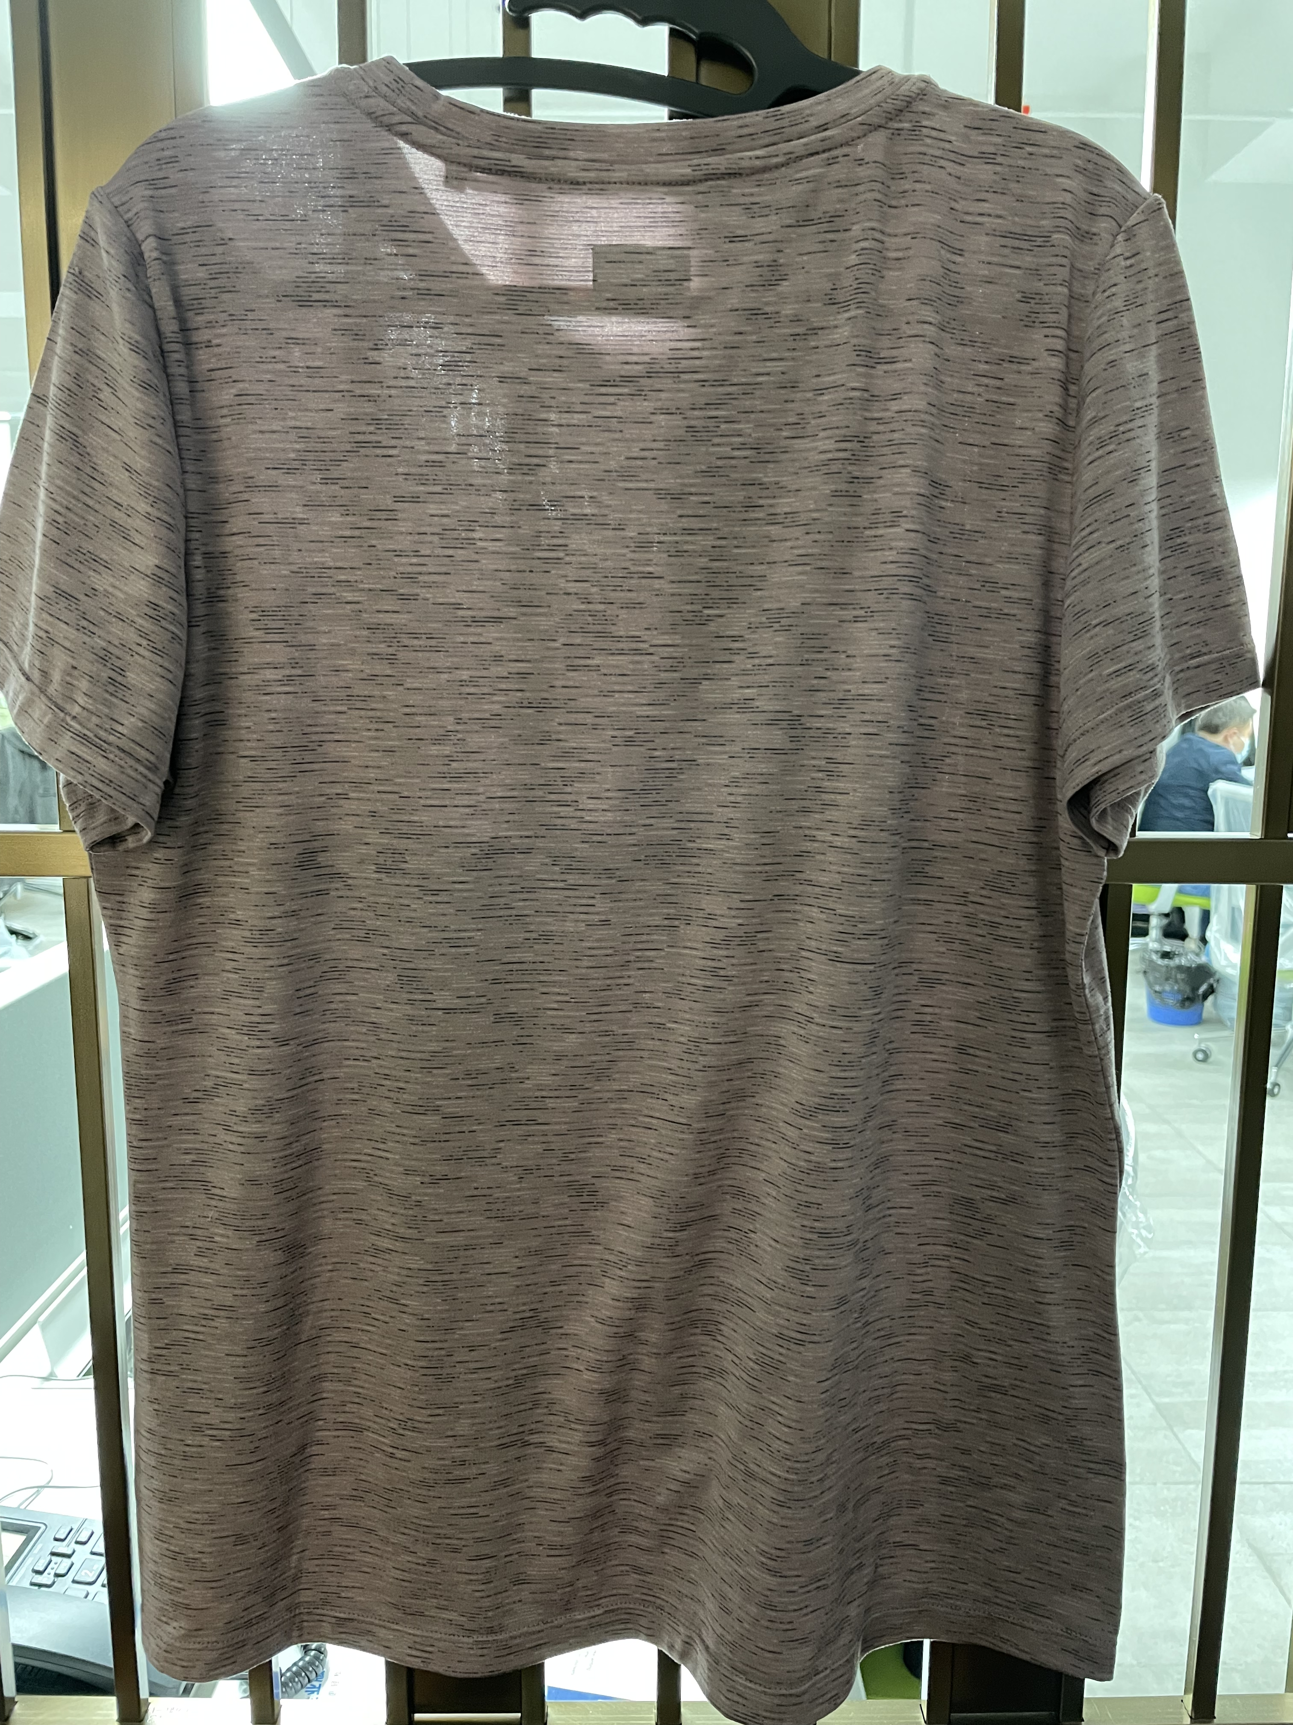 贴上正反面款式图、或者照片 |  |  |  |  | 款式名称： | XXX |  | 渠道： |  | 开发季： |  | 生产工厂：
 |  |  |  |  |  | 成衣编号： | XXX |  | 品牌： |  | 开发类型： |  | 生产数量：
 |  |  |  |  |  | 设计师： | XXX |  | 事业部： |  | 开发工厂： |  | 审核日期：
 |  |  |  |  |  | 开发员： | XXX |  | 系列： |  | 制单日期：
 | 物 料 信 息 |  |  |  |  |  |  |  | 采 购 信 息
序号 | 物料类型 | 物料名称 | 物料编号 | 成分 | 应用部位 | 规格1（面料可裁幅宽、辅料型号等） | 规格2（面料克重、辅料长度等） | 单位 | 单耗 | 损耗 | 单价 | 金额(元) | 费用占比 | 供应商
1 | 面料 | 段彩 | C21046 | 95%涤纶5%氨纶 | 大身 | 170cm | 160gsm |  | 0.700 | 105% | 13.2000000 | ¥9.70 | 50.39%
2 | 辅料 | 线及商标 |  |  |  |  |  |  | 1.000 | 105% | 1.0000000 | ¥1.05 | 5.45%
3 | 拉链 |  |  |  |  |  |  |  |  | 100% | 0.4000000 | ¥0.00 | 0.00%
4 | 吊牌及包装 |  |  |  |  |  |  |  | 1.000 | 100% | 1.5000000 | ¥1.50 | 7.79%
5 | 厂供物料 |  |  |  |  |  |  |  |  | 100% | 0.6000000 | ¥0.00 | 0.00%
6 | OEM款式 | LOP价格(直接人工+税金+利润+运费) |  |  |  |  |  |  | 1.000 | 100% | 7.0000000 | ¥7.00 | 36.36%
7 | 最低起订量 |  |  |  |  |  |  |  |  |  |  | ¥19.25

 | 行数可自行添加；LOP按照5000-7999件的订单量计算。 运费参考：仓库地点天津、太仓各占一半. 物料类型一列可更改内容。

